2019_10_data
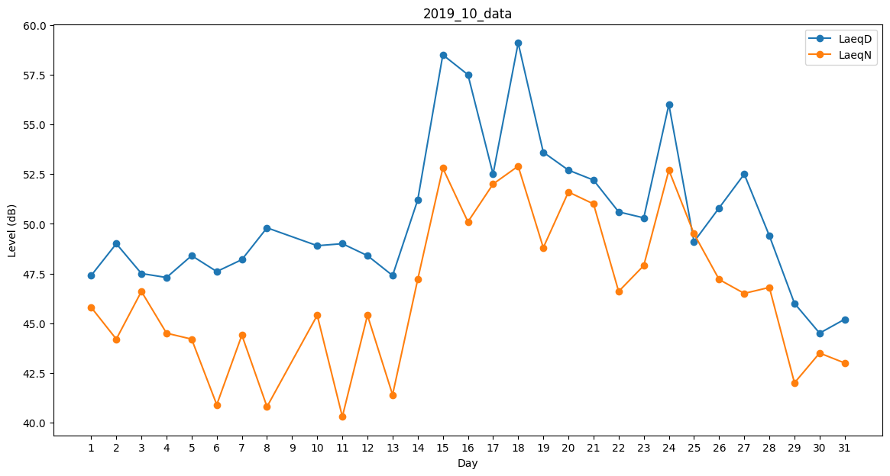
Day | LaeqD | LaeqN
1 | 47.4 | 45.8
2 | 49 | 44.2
3 | 47.5 | 46.6
4 | 47.3 | 44.5
5 | 48.4 | 44.2
6 | 47.6 | 40.9
7 | 48.2 | 44.4
8 | 49.8 | 40.8
9 | 50.6 | 0
10 | 48.9 | 45.4
11 | 49 | 40.3
12 | 48.4 | 45.4
13 | 47.4 | 41.4
14 | 51.2 | 47.2
15 | 58.5 | 52.8
16 | 57.5 | 50.1
17 | 52.5 | 52
18 | 59.1 | 52.9
19 | 53.6 | 48.8
20 | 52.7 | 51.6
21 | 52.2 | 51
22 | 50.6 | 46.6
23 | 50.3 | 47.9
24 | 56 | 52.7
25 | 49.1 | 49.5
26 | 50.8 | 47.2
27 | 52.5 | 46.5
28 | 49.4 | 46.8
29 | 46 | 42
30 | 44.5 | 43.5
31 | 45.2 | 43

